Titel
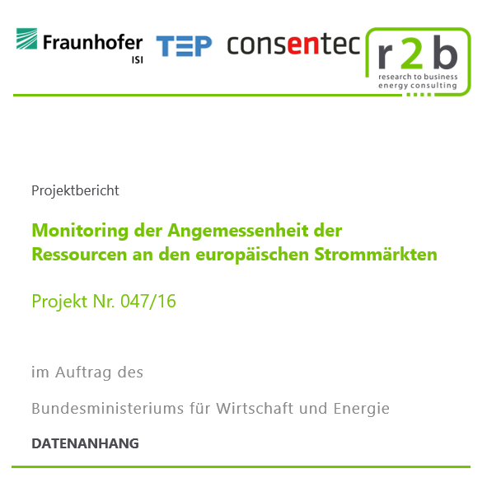
Disclaimer: Die Angaben in diesem Datenanhang sollten nicht lösgelöst von den zugehörigen Erläuterungen im Gutachten verwendet werden!

